REGISTRAR
PORTUGUESE | PHOTO | CODE | PRICE | CODIGO FENTEX | INCLUIR NO REGISTRO | observação
Babcock BABY Pinça para Tecido, serrilhada, 16cm |  | 18-190-17 | 7.98 | FX.41.643 | 81897719006 | 18-190-16 - não é a baby, já tem registro 81897710001
Finochietto Baby Afastador de Costelas, 18x20x105mm |  | 14-1821-75 | 92.13 | FX.41.644 | 81897719006
Afastador Richardson 25cm – 50x22mm |  | 09-3411-03 | 14.67 | FX.41.645 | 81897719006
Afastador Doyen, 100x210mm e 25cm |  | 09-3511-03 | 16.01 | FX.41.646 | 81897719006
Pinça dissecção anatômica, c/ serrilha 35cm |  | 06-100-36 - 12.0010.35 | 7.99 | FX.41.647 | 81897719006
Tesoura mezembaum, romba-romba, curva, 35cm com videa |  | 05-923-36 - 10.0381.35 | 61,28 19.50 | FX.41.648 | 81897710043
Osteotomos lambotte delicado, 6mm, 15cm |  | 13-341-06 | 6.37 | FX.41.649 | 81897719006
Osteotomos lambotte delicado, 8mm, 15cm |  | 13-341-08 | 6.65 | FX.41.650 | 81897719006
Osteotomos lambotte delicado, 12mm, 15 cm. |  | 13-341-12 | 7.08 | FX.41.651 | 81897719006
Raspador Cobb, de 6mm, com 24 cm |  | 13-585-06 | 31.63 | FX.41.652 | 81897719006
Cureta tipo Simon, reta, com ponta rígida concha, com 8,5mm de diâmetro e 20CM |  | 20-8201-01 | 13.97 | FX.41.653 | 81897719006
Pinça Moynihan, curva, 22cm |  | 14.0396.22 | 7.80 | FX.41.654 | 81897719006 | 07-613-23 - não é de 21cm, já tem registro 81897710001 | hilbro ok - 14.0396.22
Pinça Mixter 30cm |  | 07-437-30 | 11.59 | FX.41.655 | 81897719006
Pinça Mixter 35cm |  | 07-437-35 | 13.52 | FX.41.656 | 81897719006
Pinça hemostática schnidt curva 21cm. |  | 07-481-02 | 6.67 | FX.41.657 | 81897719006 | 07-481-01 - não é de 21cm, já tem registro 81897710001
Afastador Senn Miller, 3 garras rombas, 18cm |  | 09-186-17 | 6.58 | FX.41.658 | 81897719006 | 09-186-16 - não é de 18cm, já tem registro 81897710023
Martelo Willinger, 150g, 23cm |  | 13-4061-01 | 24.01 | FX.41.659 | 81897719006
Afastador Kocher-Langenbeck, 25x8mm, 21.5cm |  | 09-2971-01 | 7.16 | FX.41.660 | 81897719006
Pinça hemostática Babcock, reta, 30cm |  | 18-190-30 - 52.0180.30 | 14,96 15.60 | FX.41.661 | 81897719006
Pinça hemostática Babcock, reta, 35cm |  | 18-190-36 | 17.95 | FX.41.662 | 81897719006
Porta agulha Mayo Hegar, serrilhada, reta, com vídea, 35cm |  | 11-552-36 - 21.5054.35 | 51,75 19.50 | FX.41.663 | 81897710043
Punch Aórtico n° 4.0 mm |  | 34.0726.04 | 63.70 | FX.41.664 | 81897719006
Punch Aórtico n° 4.5 mm: |  | 34.0726.45 | 63.70 | FX.41.665 | 81897719006
Compasso Castroviejo 40mm | 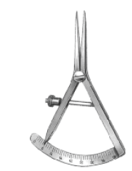 | 78.0280.09 |  | FX.41.666 | 81897719006
Pinça love, reta, 2mm, 20 cm de comprimento |  | HB1450-20 |  | FX.41.667 | 81897719006
Pinça love, reta, 3mm, 20 cm de comprimento |  | HB1460-20 |  | FX.41.668 | 81897719006
Pinça love, reta, 4mm, 20 cm de comprimento |  | HB1470-20 |  | FX.41.669 | 81897719006
Pinça love, reta, 5mm, 20 cm de comprimento |  | HB1449-05 |  | FX.41.670 | 81897719006

registrar FX - harte
DESCRITIVO | IMAGEM |  | CODIGO FENTEX | INCLUIR NO REGISTRO
Aspirador Cautério 3mm | 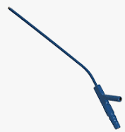 | HARTE - AI1571 | FX.41.672 | 81897710029
Cânula para Cardioplegia, tipo Dinkhuysen ponta 90°, com 20cm de comprimento; |  | HARTE - AI02166 | FX.41.673 | 81897710042
Cânula para Cardioplegia, tipo Dinkhuysen ponta 30°, cin 20cm de comprimento; |  | HARTE - AI02167 | FX.41.674 | 81897710042
Ponta de aspirador de CEC angulada para adulto |  | HARTE - AI2371 | FX.41.675 | 81897710042
Agulha de Klein, com 4mm, para uso com seringa de 60cml bico longo |  | HARTE 1 | FX.41.676 | 81897710042
Cânula para seringa de 60ml, 5mmx30 cm |  | HARTE 2 | FX.41.677 | 81897710042
Cânula de seringa de 60ml, 4 MMX30 cm |  | HARTE 3 | FX.41.678 | 81897710042
Cânula de seringa de 60 ml, 3,5 mmx30cm |  | HARTE 4 | FX.41.679 | 81897710042
Cânula de seringa de 60 ml, 4mmx30cm |  | HARTE 5 | FX.41.680 | 81897710042
Pinça biópsia de boca. | 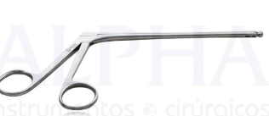 | HARTE - AI2428 | FX.41.681 | 81897719006
Broca Trefina, tipo copo, coletora de osso, 7.0mm | 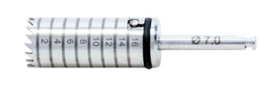 | HARTE - AI5119 | FX.41.682 | 81897719006
Gancho de Mama, 15m | 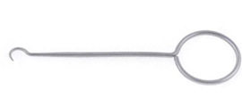 | HARTE - AI2025 | FX.41.683 | 81897719006
Acessório afastador mamária acoplado. | 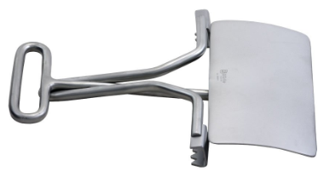 | HARTE - AI00743 | FX.41.684 | 81897719006 | QZ.015.00 - 10301950027 | 3,523.28
Afastador Dinkhuysen mamária, tamanho adulto | 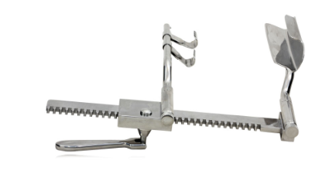 | HARTE - AI01471 | FX.41.685 | 81897719006 | QZ.013.01 - 10301950026 | 10,639.31
Pinça Dinkhuysen, para dissecção de mamaria, com 23cm de comprimento; |  | HARTE - AI01471 | FX.41.686 | 81897719006 | QZ.115.24 - 10301950027 | 360.93

ja tem registro
Cânula de lipoaspiração, alternado 5 furos, de 5 mmx 30cm |  | 07.0100.30 | FX.09.076 | tem registro 81897710034
Cânula de lipoaspiração, alternado 5 furos, de 4 mmx 30cm |  | 07.2268.30 | FX.09.146 | tem registro 81897710034
Cânula de lipoaspiração, alternado 5 furos, de 3,5 mmx 30cm |  | 07.0264.30 | FX.09.112 | tem registro 81897710034
Tesoura Snolden, serrilhada, curva, com 15 | 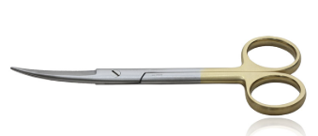 | 05-905-14 |  | tem registro 81897710017 | Tesoura padrão com T/C Fina/Fina, Curva 14.5cm
Tesoura Snolden, serrilhada, curva, com 17 |  | 05-905-18 |  | tem registro 81897710017 | Tesoura padrão com T/C Fina/Fina, Curva 18cm
Pinça Gray, 23 cm |  | 14.0464.23 |  | tem registro 81897719002

